상품제안서
UM2 소파형 거치대 무선고속충전기 15W | 상품코드: F19598

 |  |  |  |  |  |  | 02-412-0044 | www.easy1.co.kr
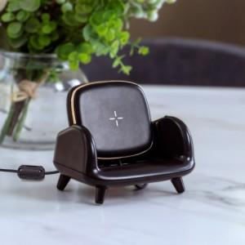 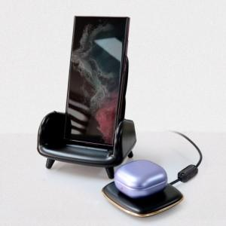 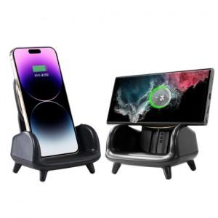

【상세/제작정보】 | 거치는 안락하게 충전은 고속으로

【인쇄/포장옵션】 | 레이저 / 포장지포장

【공급단가】 | 수량 | 50~ | 100~ | 500~ | 1,000~ | 2,000~
*VAT별도 | 단가 | 14,770원 | 14,530원 | 14,180원 | 13,820원 | 13,590원

【상품 URL】 | https://dev.easy1.co.kr:443/src/goods_detail.php?gdno=19598

